Calculos por linea
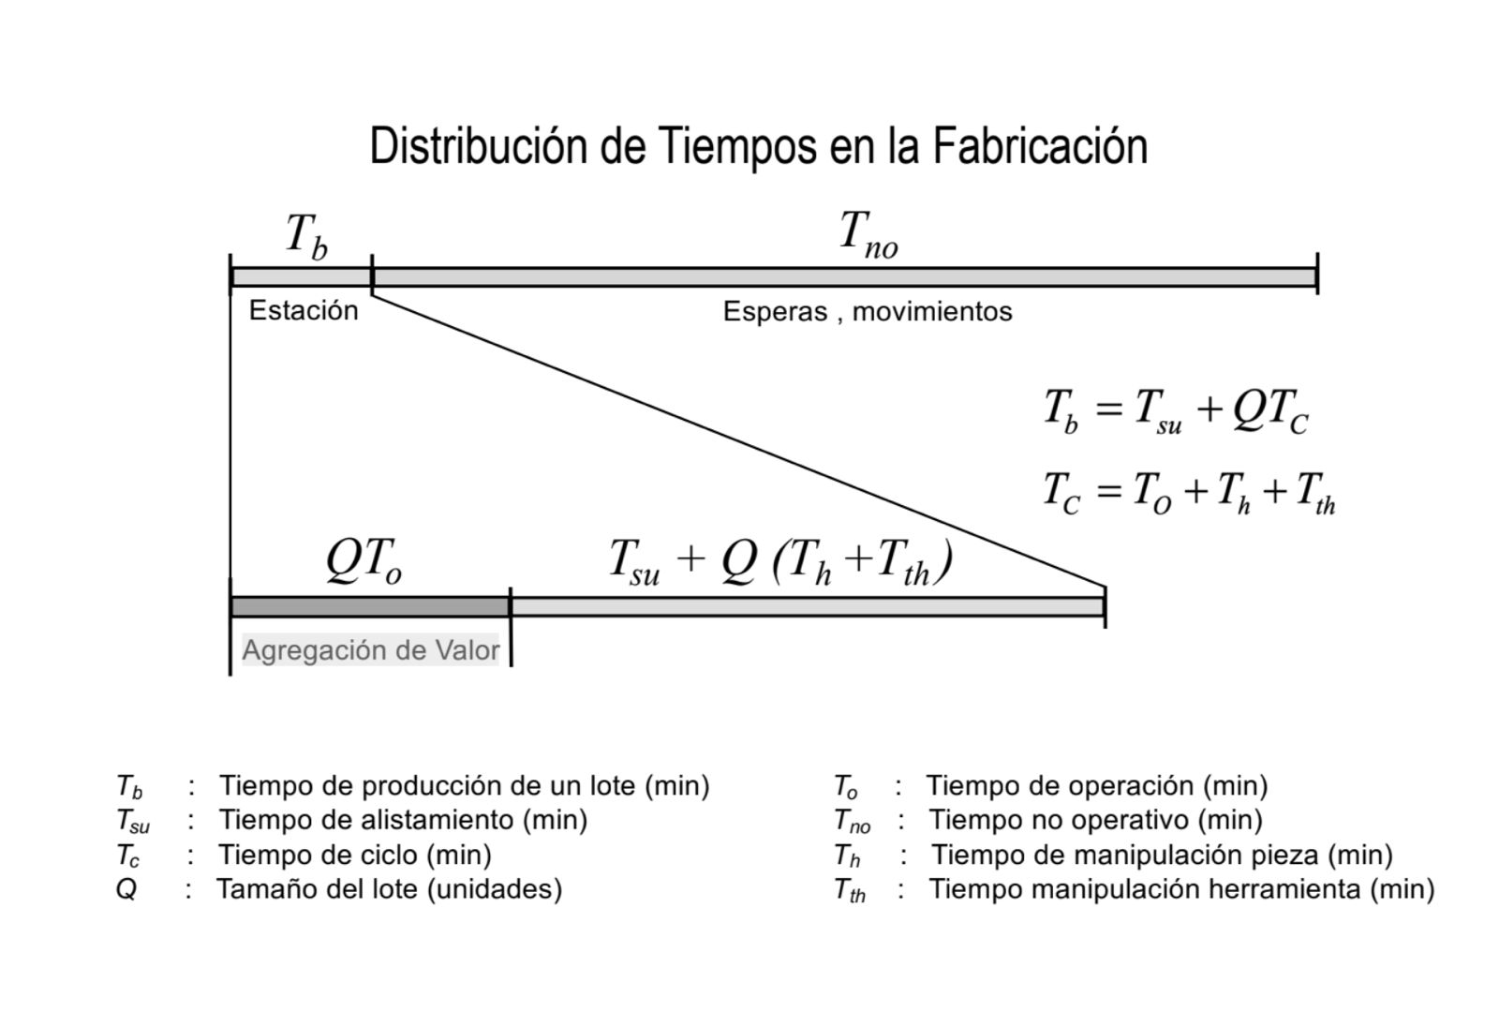
Linea 1 (330ml) |  |  | Linea 2 (1L retornable) |  |  | Linea 3 (Garrafon 25L)
Horas por turno | 8 |  | Horas por turno | 8 |  | Horas por turno | 8
Horas útiles por turno | 7 |  | Horas útiles por turno | 7 |  | Horas útiles por turno | 7
turnos por dia | 1 |  | turnos por dia | 1 |  | turnos por dia | 1
Botellas por turno | 350000 |  | Botellas por turno | 100000 |  | Botellas por turno | 5000
RP por hora | 50000 |  | RP por hora | 14285.71429 |  | RP por hora | 714.2857143
Por minuto | 833.3333333 |  | Por minuto | 238.0952381 |  | Por minuto | 11.9047619
Por segundo | 13.88888889 |  | Por segundo | 3.968253968 |  | Por segundo | 0.1984126984
tackt time (s) | 0.072 |  | tackt time (s) | 0.252 |  | tackt time (s) | 5.04

Disponibilidad L1 | Tiempo (horas) |  | Disponibilidad L2 |  |  | Disponibilidad L3 |  |  |  |  | Disponibilidad L1 | Tiempo (horas)
T total planta | 8 |  | T total planta | 8 |  | T total planta | 8 |  |  |  | T total planta | 0
T inactividad planeada | 1 |  | T inactividad planeada | 1 |  | T inactividad planeada | 1 |  |  |  | T inactividad planeada | 1
T ejecucion planeada | 7 |  | T ejecucion planeada | 7 |  | T ejecucion planeada | 7 |  |  |  | T ejecucion planeada | -1
T inactividad no planeada | 0.75 |  | T inactividad no planeada | 0.65 |  | T inactividad no planeada | 0.55 |  |  |  | T inactividad no planeada | 0.75
Ejecucion real | 6.25 |  | Ejecucion real | 6.35 |  | Ejecucion real | 6.45 |  |  |  | Ejecucion real | 6.25
Disponibilidad | 89.29% |  | Disponibilidad | 90.71% |  | Disponibilidad | 92.14% |  |  |  | Disponibilidad | -625.00%

 |  |  | Tabla 2.1: Calidad (General)
 |  |  | Porcentaje de rechazo | 0.068% | 102
 |  |  | Calidad | 99.932%

Eficiencia L1 |  |  | Eficiencia L2 |  |  | Eficiencia L3
Volumen real | 290740 | Botellas por turno | Volumen real | 82194 | Botellas por turno | Volumen real | 4153 | Botellas por turno
Tc | 0.0792 |  | Tc | 0.2772 |  | Tc | 7.056
Ter | 6.25 |  | Ter | 6.35 |  | Ter | 6.45
RE | 1.023403612 |  | RE | 0.9966839984 |  | RE | 1.262125667
SE | 0.9090909091 |  | SE | 0.9090909091 |  | SE | 0.7142857143
Eficiencia | 93.04% |  | Eficiencia | 90.61% |  | Eficiencia | 90.15%

El valor de producción real debe ser menor a la producción objetivo
como suponemos produccion real igual a produccion objetivo y los calculos se hacen con el mismo takt, es como decir que la planta funciona 7 horas seguidas
a la velocidad ideal. No se tiene en cuenta el tiempo de inactividad no planeado ni un Tc > takt que sería lo normal
Por eso da mayor a 100%

OEE L1 |  |  | OEE L2 |  |  | OEE L3 |  |  | OEE promedio de las 3 lineas
OEE | 83.01% |  | OEE | 82.14% |  | OEE | 83.01% |  | OEEp | 82%

MLT L1 |  |  | MLT L2 |  |  | MLT L3
Tsu(max) | 1 | horas | Tsu(max) | 1 | horas | Tsu(max) | 1 | horas
No. Estaciones | 9 |  | No. Estaciones | 9 |  | No. Estaciones | 8
Tc | 0.0792 | segundos | Tc | 0.2772 | segundos | Tc | 7.056 | segundos | Tiempo de ciclo igual para todas las estaciones
Tno | 0 | segundos | Tno | 0 | segundos | Tno | 0 | segundos | Tiempo no operativo despreciable debido a suminstro constante de botellas a las estaciones
Q (Tamaño lote) | 300,000.00 | Provisional | Q (Tamaño lote) | 100,000.00 | Provisional | Q (Tamaño lote) | 3,500.00 | Provisional
MLT en segundos | 27360.6336 |  | MLT en segundos | 31322.2176 |  | MLT en segundos | 28345.392
MLT en horas | 7.600176 |  | MLT en horas | 8.700616 |  | MLT en horas | 7.87372

Comparativa de factores OEE por linea de producción

 | MLT
 | L1 | 7.600176
 | L2 | 8.700616
 | L3 | 7.87372

OEE por línea con total de 83%
 | L1 | 89.29% | 99.932% | 93.04%
 | L2 | 90.71% | 99.932% | 90.61%
 | L3 | 92.14% | 99.932% | 90.15%

 | L1 | 83.01%
 | L2 | 82.14%
 | L3 | 83.01%
Manufacturing Lead Time por Línea

Estacion
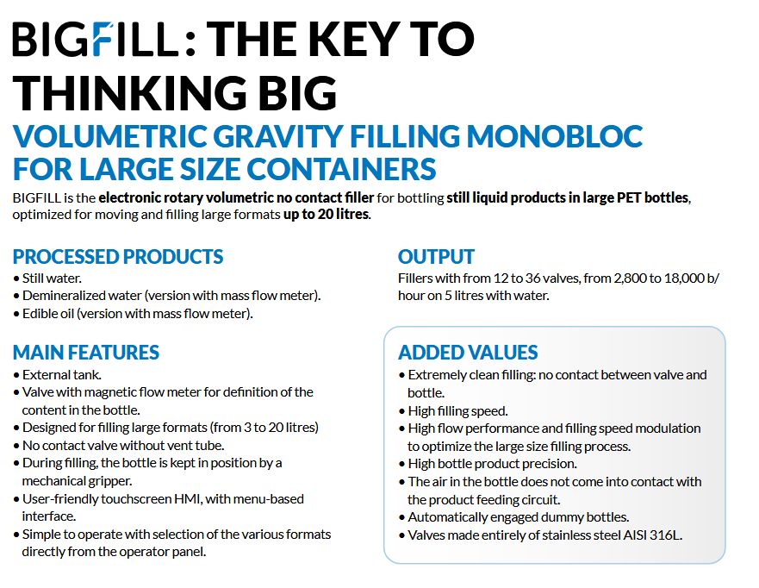
Linea1
Proceso | FOTO | Velocidad de operacion | Velocidad Maxima
Soplado |  | 0.0792 | 0.036
Llenado |  | 0.0792 | 0.0462
Inspección |  | 0.0792 | 0.05
Empaquetado |  | 0.0792 | ???

Linea2
Proceso | FOTO | Velocidad de operacion | Velocidad Maxima
Lavado |  |  | 0.0271
Inspección |  |  | 0.05
Llenado |  |  | 0.0462
Inspección |  |  | 0.05
Empaquetado |  |  | ???

Linea3 |  |  |  |  |  | Proceso | Botellas por S | Tb
Proceso | FOTO | Velocidad de operacion | Velocidad Maxima |  |  | Inspección (PET) | 20 | 0.05
Soplado |  |  | 2.4 | 0.4167 |  | Inspección (retornables) | 20 | 0.05
Llenado |  |  | 2 | 0.5 |  | Soplado PET | 27.77777778 | 0.036
Inspección |  |  | 2 |  |  | Llenadora | 21.66666667 | 0.04615384615
Empaquetado |  |  | ??? |  |  | Lavadora | 36.94444444 | 0.02706766917
 |  |  |  |  |  | Inspeccion despues de llenado | 20 | 0.05

 |  |  |  |  | Soplado de garrafones

 |  |  |  |  | Llenadora

